Sheet1
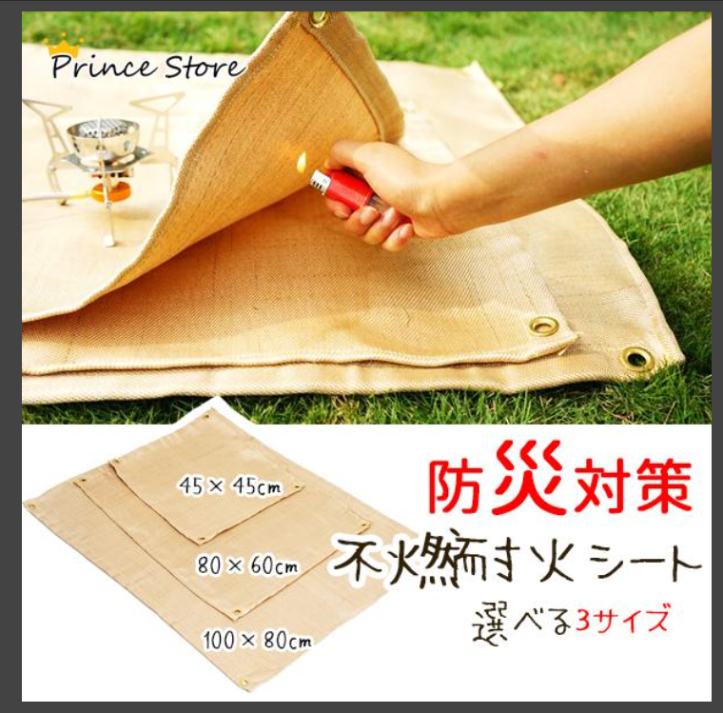
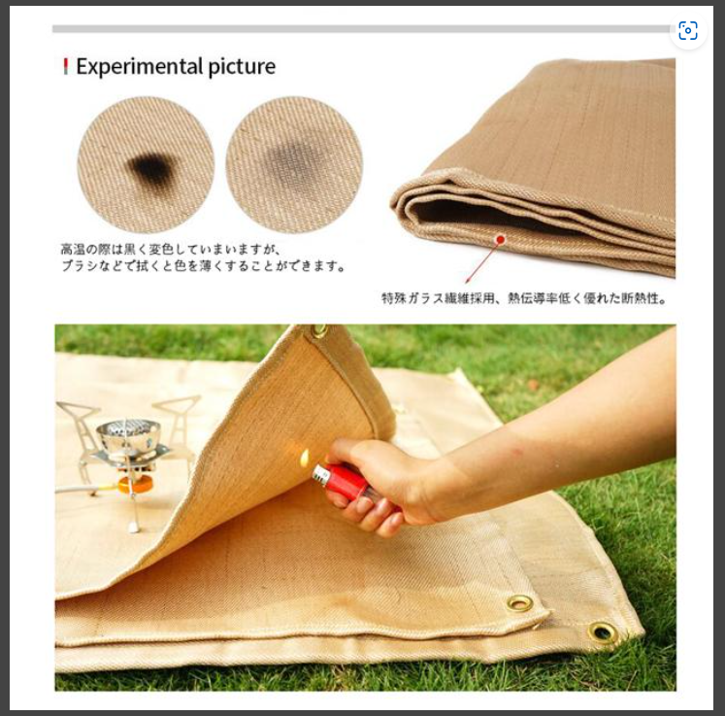
Lサイズ:約100×80cm 重量:705g

主材質:特殊ガラス繊維
耐熱温度550℃
キャンプなどアウトドアで火を使うときはもちろん、溶接などの際にも便利です。
特殊ガラス繊維採用、熱伝導率低く優れた断熱性。
▼ご注意
※耐熱温度550℃、過度に長時間熱をかけると変形する可能性有りますが燃えません。
※ガラス繊維なので素手で触ると痒くなったりする可能性がありますので手袋を着用して扱ってください。
※シートに色ムラがあるものもございますが不良品ではありませんのでご了承ください。
※高温の際は黒く変色していまいますが、ブラシなどで拭くと色を薄くすることができます。

